Plan1
Marcas e Modelos Balanças Pesagem Monitorada

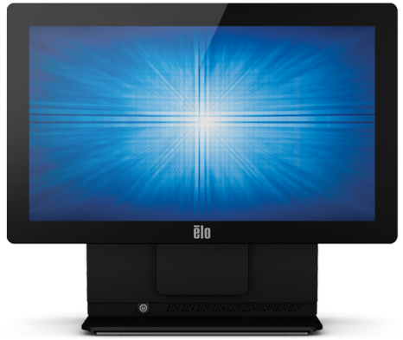
SESSÃO | MARCA | MODELO | MAX
VETERINARIA | GEHAKA | BK300 | 310g
HORMONIO | GEHAKA | BK300 | 310g
CITOSTATICO | OHAUS | PA413P | 410g
ANTIBIOTICO | GEHAKA | BK300 | 310g
MATERIA PRIMA | MARTE | AD2000 | 2010g
 | MARTE | UX420H | 420g
DERMATO | MARTE | AD5002 | 5010g
 | MARTE | AD2000 | 2010g
 | MARTE | AD3300 | 3310g
 | MARTE | AD2000 | 2010g
 | OHAUS | ARC120 | 3100g
 | MARTE | AD2000 | 2010g
 | OHAUS | ARC120 | 3100g
 | OHAUS | ARC120 | 3100g
PESO MEDIO | OHAUS | AR3130 | 310g
 | OHAUS | AR3130 | 310g
 | OHAUS | ARC120 | 3100g
 | OHAUS | AR3130 | 310g
PESAGEM | MARTE | AL500C | 500g
 | MARTE | AL500C | 500g | Sugestão Computador Touchscreen Elo ---> Pesagem Monitorada
 | MARTE | AL500C | 500g
 | MARTE | AL500C | 500g
 | MARTE | AL500C | 500g
 | MARTE | AL500C | 500g

Computador Link: | http://www.elotouch.com.br/computadores-touchscreen/computador-touchscreen-e-series-15e2.html

